表紙
SIEM導入
運用設計書

バージョン V_1.1

三菱総研ＤＣＳ株式会社
情報システム部

1.目的と範囲
1. | 目的と範囲

 | 1.1. | 目的

 |  | 本ドキュメントは、SIEM導入（KMS-XDR）に伴う運用設計書である。
 |  | KEL社との業務委託契約（KMS_SOC_EM契約書 No. TK51Z011760M001）に基づくサービス提供条件・責任分界を踏まえ、本番運用の体制・
 |  | 手順を定めることを目的とする。
 |  | KMS-XDRサービスの導入目的は、統合監視による侵害影響の効率的な可視化、および初期対応の迅速化による被害最小化とする（KMS-XDRサービス提供条件
 |  | 書 2.1）。
 | 1.2. | 範囲

 |  | 本ドキュメントにて定義した内容は、本番運用で使用する運用手順書作成時のインプットとなる。
 |  | 対象範囲はKMS-XDR（OpenXDR基盤）のSIEM／XDR機能（ログ収集・相関分析・アラート管理・インシデント対応）および外部SOCサービスとし、
 |  | 情報システム部が主管する。
 |  | 本番運用開始は2026年9月28日週（予定）とし、運用開始以降は本書に基づき運用する。
 |  | 監視対象（連携対象）およびサービス契約条件は以下のとおりとする（KMS-XDRサービス提供条件書 2.2、KMS-XDR Standardプラン）。
 |  | ・ | EDR：Microsoft Defender for Endpoint（1テナント）（5分間隔で取込）
 |  | ・ | IdP：Active Directory 3台、Microsoft Entra ID 1テナント（１分間隔で取込）
 |  | ・ | SaaS：Microsoft 365（1テナント）（5分間隔で取込）
 |  | ・ | UTM：Palo Alto PA（オンプレミス1台）（リアルタイムで取込）
 |  | ・ | Modular Sensor：1台（当社環境）
 |  | ・ | データボリューム量25GB/日、データ検索期間3ヵ月、データ保管期間3ヵ月
 |  | また、本書はCSIRT業務マニュアルに定めるCSIRT業務のうち、社内システムに係る「③セキュリティツールの監視運用」「⑤情報収集」
 |  | 「⑥マネージメント向け定例報告」「⑦サイバーインシデント対応支援」「⑧フォレンジック」を対象とする。

 | 1.3. | 前提条件

 |  | 本書は以下を前提とする。

 |  | ・ | 当社（DCS）の契約相手はKEL社の1社であり、BBSec社は当社との契約主体とならない。当社からBBSec社への直接の発注・支払・指示は行わない。
 |  | ・ | BBSec社はKEL社の再委託先（KMS_SOC_EM契約書 第9条）である。BBSec社の実施行為に係る当社に対する責任は、すべてKEL社が負う。
 |  | ・ | 実作業の分担と、当社に対する契約上の責任は分けて捉える。両者は必ずしも一致しない。詳細は別紙「責任分界表」（KEL社修正版）による。
 |  | ・ | 対象はXDR基盤（KMS-XDR／OpenXDR）および外部SOCサービス（BBSec社）とする。
 |  | ・ | 最低利用期間は1年、以降は月額とする（契約書 第4条）。
 |  | ・ | ログの保管期間は標準3ヵ月とする。長期保全が必要な場合は当社側で別途対応する。
 |  | ・ | 今回の調達範囲にNDR（内部Traffic監視）は含まない。NDR導入までは横展開（ラテラルムーブメント）の監視が限定的であり、
 |  |  | ログ相関分析で補完する。
 |  | ・ | フォレンジック等の高度調査は現行契約の役務範囲外であり、実施する場合は別途発注・別途費用となる。
 |  | ・ | 3rdPartyクラウド（Stellar Cyber Open XDR）の利用にあたり、クラウド会社が定める利用規約（https://stellarcyber.ai/eua/）に同意する。なお、
 |  |  | 利用規約はクラウド会社により変更される場合がある。
 |  | ・ | 責任分界はKEL社修正版の責任分界表（23項目）を基本とする。
 |  | ・ | サービスの提供条件・運用設計はBBSec社作成の「KMS-XDRサービス提供条件書」（Ver.1.0.0、2026年9月18日。初版）
 |  |  | による。改訂された場合は内容を確認のうえ本書へ反映する。
 |  | ・ | 当社CSIRT（本書ではDCSIRTと表記）の体制・業務は「CSIRT業務マニュアル」（CSIRT細則準拠、2026年4月1日一部改正）
 |  |  | による。
 |  | ・ | サイバーインシデントへの対応は「リスク対策マニュアル（情報セキュリティ事故編）」に則る。

 | 1.4. | サービス提供構成

 |  | 本サービスの提供構成の概略を以下に示す（KMS-XDRサービス提供条件書 3.1）。

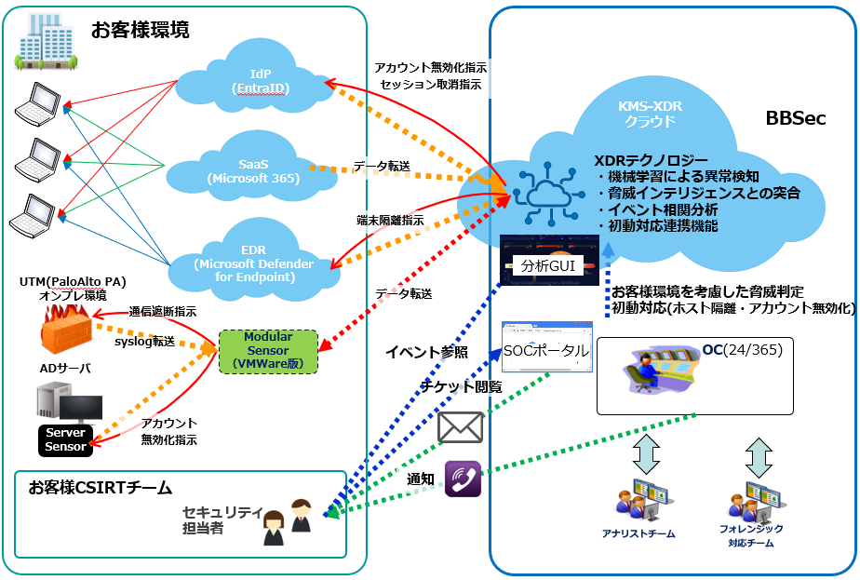

 |  | KMS-XDRサービスは連携対象から取得したイベントデータを基に、機械学習・脅威インテリジェンス・相関分析等によりリスクの高いホスト・アカウントに紐づく
 |  | イベント群（Case）を検出する。BBSec社SOCは検知した高レベルCaseが当社に悪影響を及ぼすかを切り分け、
 |  | 可能性があると分析した場合はSOCポータル（メール通知機能あり）で分析結果等を通知する。重大なインシデントの兆候を検出した場合等の緊急時は電話を併用する
 |  | 。

 |  | 1）当社環境導入対象（KMS-XDRサービス提供条件書 3.3）
 |  | ・ | Modular Sensor：VMware版を当社仮想基盤に導入する。Syslog転送、
 |  |  | Server Sensorデータ中継（Aggregator）、Active Directory連携（LDAPアクセス）、
 |  |  | Palo Alto PA通信遮断連携に使用する。
 |  | ・ | Server Sensor：Windows Server SensorをActive Directoryサーバに導入する。
 |  |  | イベントデータ収集に使用する。
 |  | 2）サービス連携対象（KMS-XDRサービス提供条件書 3.4）
 |  | ・ | EDR（Microsoft Defender for Endpoint）：コネクタ（API連携）によるイベントデータ取得、ホスト隔離
 |  | ・ | IdP（Active Directory）：Server Sensorによるイベントデータ取得、コネクタ（LDAP連携）
 |  |  | によるアカウント無効化
 |  | ・ | IdP（Microsoft Entra ID）：コネクタ（API連携）によるイベントデータ取得、アカウント無効化、
 |  |  | 既存のサインインセッション取消
 |  | ・ | SaaS（Microsoft 365）：コネクタ（API連携）によるイベントデータ取得
 |  | ・ | UTM（Palo Alto PA）：Syslogによるイベントデータ取得、コネクタ（API連携）による通信遮断
 |  | 3）サービス提供WebGUI（KMS-XDRサービス提供条件書 3.2）
 |  | ・ | SOCポータル（G-SOCポータルサイト https://mss.gsoc.bbsec.co.jp/）
 |  |  | ：チケット管理システムによるコミュニケーションツール。分析対象事象の報告窓口および当社からのリクエスト受付に利用する。
 |  | ・ | OpenXDR GUI（https://bbsec.stellarcyber.cloud/login）
 |  |  | ：イベントを監視・分析するWebGUI。主にBBSec社SOCアナリストがCaseの分析に利用し、
 |  |  | 当社は検知イベントの詳細確認や過去ログの調査に利用する。
 |  | 4）用語
 |  | ・ | アラート：OpenXDRに取り込んだログから、イベント検知エンジンが検出した脅威の可能性があるイベント
 |  | ・ | Case：相関された複数のアラートとエンティティで構成される、潜在的な統合セキュリティ攻撃。相関分析エンジンが生成し、
 |  |  | 動的に更新される重大度スコアでランク付けされる。
 |  | ・ | SOC：BBSec社のセキュリティサービスを提供する運用組織（Security Operation Center）

3.運用体制
3. | 運用体制

 | 3.1. | 運用体制図
KEL社（再委託先：BBSec社）
システムオーナー：
情報システム部

SOC担当（監視・一次対応）

システム担当

情報システム部（社内SOC担当）／サイバーセキュリティ推進部（セキュリティ管理担当）
マネージドソリューション開発部／情報システム部

構築担当

保守基盤担当
運用担当

監視担当

 |  | ※DCSIRT内の報告・指示系統は下図（CSIRT業務マニュアルの体制図）による。

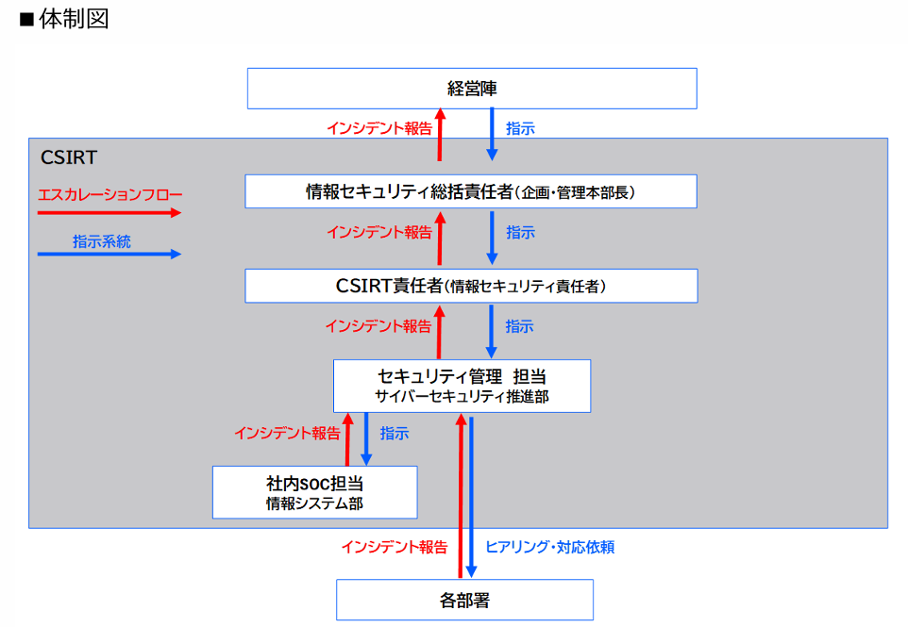

 |  | ・エスカレーションは社内SOC担当（情報システム部）→セキュリティ管理担当（サイバーセキュリティ推進部）→CSIRT責任者（情報セキュリティ責任者）
 |  | →情報セキュリティ総括責任者
 |  | （企画・管理本部長）→経営陣の順に行い、指示は逆の系統で行う。各部署とはセキュリティ管理担当がインシデント報告の受付、ヒアリング・対応依頼を行う。
 |  | ・コンプライアンス・リスク管理部はCSIRTをプロジェクトとして運営し、各要員はCSIRT業務を各部業務と並行して行う。

 | 3.2. | 運用体制
 |  | 通常時の役割体制を以下に示す

 |  | システムオーナー |  |  | 情報システム部 |  | 本システムの責任者。事前合意の範囲外となる初動対応（業務影響大）の実施可否を承認する。
 |  | 保守支援担当 |  |  | KEL社（実施はBBSec社） |  | KMS-XDR（OpenXDR基盤）に関する技術支援・設定チューニング（検知イベントのチューニング対応は平日日中帯）を実施する。チューニング内容は3社（当社・KEL社・BBSec社）協議のうえ当社承認後に反映する。
 |  | インフラ保守担当 |  |  | KEL社（実施はBBSec社）／情報システム部 |  | XDR基盤（SaaS）の稼働監視（24時間365日）・障害復旧・障害報告はKEL社（実施はBBSec社）が行う。ログ収集基盤（Modular Sensor）のOS／ミドルウェア保守・パッチ適用・バックアップ・リソース変更は当社が実施する。
 |  | 運用担当 |  |  | 情報システム部（DCSIRT 社内SOC担当） |  | 日常的な監視状況の確認（SOCポータル・OpenXDR GUI）、通報されたアラートの二次対応要否の判断、KEL社との連携窓口を担当する。
 |  | 監視・一次対応担当 |  |  | BBSec社 |  | 24時間365日の監視、アラートのトリアージ・誤検知判定、高レベルCaseの即時通知・簡易分析・推奨抑止対応案内、事前合意の範囲内の初動対応（自動遮断対応／遮断依頼対応）を実施する。平日日中帯はアナリスト分析・追加調査依頼対応を行う。KEL社の再委託先であり、当社に対する責任はKEL社が負う。
 |  | 二次対応担当 |  |  | DCSIRT（情報システム部／サイバーセキュリティ推進部） |  | 一次連絡を受けた事象の詳細調査・原因究明・恒久対策の決定を行う。役割分担は下記のセキュリティ管理担当・社内SOC担当による。
 |  | セキュリティ統括 |  |  | 情報セキュリティ総括責任者（企画・管理本部長） |  | 業務影響の大きい措置（基幹システムの停止等）の実施可否を承認する。CSIRT責任者からインシデント報告を受け、経営陣へ報告する。
 |  | CSIRT責任者 |  |  | 情報セキュリティ責任者（コンプライアンス・リスク管理部長） |  | CSIRT業務の全体統括。セキュリティ管理担当からインシデント報告を受け、情報セキュリティ総括責任者へ報告する。
 |  | セキュリティ管理担当 |  |  | サイバーセキュリティ推進部 |  | CSIRT活動の全体統括、サイバー攻撃の分析・対応判断、インシデント発生時の管理・対応（関連部署への情報発信・調整・PD開催等）、分析や対策の提示を行う。各部署へのヒアリング・対応依頼を行う。
 |  | 社内SOC担当 |  |  | 情報システム部 |  | 各種セキュリティ機器等の監視、サイバー攻撃の検出、インシデント発生時のシステム対応を行う。インシデントをセキュリティ管理担当へ報告する。

 |  | 障害時の役割体制を以下に示す
 |  | システムオーナー |  |  | 情報システム部 |  | 障害復旧の判断、承認者
 |  | 保守支援担当 |  |  | KEL社（実施はBBSec社） |  | XDR基盤（SaaS）に関する障害の対策検討及び対応者、業務影響面の確認者
 |  | インフラ保守担当 |  |  | 情報システム部／KEL社（実施はBBSec社） |  | ログ収集基盤（Modular Sensor）および監視対象機器の障害は当社が対応し、XDR基盤（SaaS）側の障害はKEL社が対応する。
 |  | 運用担当 |  |  | 情報システム部 |  | ユーザからの問い合わせ窓口、システムオーナへエスカレーション

 |  | ※設計書段階では、「情報システム部」とするが、手順書では役割をもう少し明確にしてグループ名まで記載する

 | 3.3. | 責任分界

 |  | 当社・KEL社・BBSec社の役割分担および責任主体は、別紙「責任分界表」（KEL社修正版）による。要点を以下に示す。

 |  | ・ | 当社の契約相手はKEL社の1社であり、BBSec社はKMS_SOC_EM契約書 第9条に基づくKEL社の再委託先である。
 |  | ・ | 実作業の分担（実施）と、当社に対する契約上の責任（責任主体）は分けて捉える。BBSec社が実施する作業に係る当社に対する責任は、すべてKEL社が負う。
 |  | ・ | 依頼・エスカレーションはKEL社経由とする。ただし重大アラートの一次連絡は、BBSec社からDCSIRTへ直接行われる。
 |  | ・ | チューニング、監視対象の追加・変更、ログ削減等の設定変更は3社協議のうえ当社承認を前提とし、KEL社は承認済みの内容どおりに設定する責任を負う。
 |  | ・ | 業務影響の大きい初動対応（基幹システムの停止等）の判断は当社が行い、KEL社は技術的助言と実施支援を行う。
 |  | ・ | KEL社修正版では、ログの継続収集・保管、監視、トリアージ、チケット運用・ダッシュボードの提供、脅威ハンティング、検知・アラート発報、一次分析、
 |  |  | 初動対応（合意範囲内）、XDR基盤の可用性維持・バージョンアップの実作業はBBSec社が主担当（KEL社は実作業なし）とされている。
 |  | ・ | 重大アラートの通知、チューニング、監視対象の追加・変更、ログ量の実績監視・最適化、DCSIRTへの連絡・エスカレーションは、BBSec社が主担当、
 |  |  | KEL社が支援とされている。
 |  | ・ | 監視対象の追加・変更およびログ量の実績監視・最適化の責任主体は、当社作成版の「当社」からKEL社修正版では「KEL社」
 |  |  | に変更されている（設定は3社協議・当社承認が前提）。
 |  |  | 定期報告・定例の実施／四半期運用レビュー・KPI測定／業務部門・関係部署への連絡と業務影響の判断／端末・システムの復旧作業／
 |  |  | フォレンジック等の高度調査／インシデント報告書の作成／経営層への報告・対外公表・監督官庁等への届出／再発防止策の実施・検知ルールへの反映／
 |  |  | ログ保管期間の管理・延長要否の判断／監査・顧客対応時のエビデンス提出／NDR追加時の再評価・分界の見直し

 |  | KEL社修正版の責任分界表（要約）を以下に示す。◎＝実作業の主担当 ○＝支援・協力 △＝報告受領・確認 －＝作業無し
 |  | No |  | 業務項目 |  | 実施 DCS | 実施 KEL社 | 実施 BBSec社 | 責任主体
 |  | 1 |  | ログの継続収集・保管 |  | △ | － | ◎ | KEL社
 |  | 2 |  | SOCによるリアルタイム監視（24時間365日） |  | △ | － | ◎ | KEL社
 |  | 3 |  | アラートのトリアージ・誤検知判定（一次分析） |  | △ | － | ◎ | KEL社
 |  | 4 |  | 重大アラートのDCSへの通知 |  | △ | ○ | ◎ | KEL社
 |  | 5 |  | チューニング（傾向分析・検知ルール調整） |  | △ | ○ | ◎ | KEL社
 |  | 6 |  | 監視対象の追加・変更 |  | △ | ○ | ◎ | KEL社
 |  | 7 |  | ログ量の実績監視・最適化 |  | △ | ○ | ◎ | KEL社
 |  | 8 |  | チケット運用・ダッシュボードの提供 |  | △ | － | ◎ | KEL社
 |  | 9 |  | 脅威ハンティング・脅威情報の展開 |  | △ | － | ◎ | KEL社
 |  | 10 |  | 脅威の検知・アラート発報 |  | － | － | ◎ | KEL社
 |  | 11 |  | 一次分析・トリアージ |  | △ | － | ◎ | KEL社
 |  | 12 |  | DCSIRTへの連絡・エスカレーション |  | △ | ○ | ◎ | KEL社
 |  | 13 |  | 初動対応（事前合意の範囲内） |  | △ | － | ◎ | KEL社
 |  | 14 |  | 初動対応（事前合意の範囲外・業務影響大） |  | ◎ | ○ | ○ | DCS
 |  | 15 |  | 二次対応（詳細調査・原因究明・恒久対策決定） |  | ◎ | ○ | ○ | DCS
 |  | 16 |  | XDR基盤（SaaS）の可用性維持・障害対応 |  | △ | － | ◎ | KEL社
 |  | 17 |  | XDR基盤のバージョンアップ・機能拡充 |  | △ | － | ◎ | KEL社
 |  | 18 |  | ログ収集基盤（Modular Sensor）の運用・リソース管理 |  | ◎ | ○ | ○ | DCS
 |  | 19 |  | 監視対象（EDR／Palo Alto PA／ADサーバ等）の保守・運用 |  | ◎ | － | － | DCS
 |  | 20 |  | アカウント・アクセス権限の管理 |  | ◎ | ○ | ○ | DCS
 |  | 21 |  | SLOの遵守状況の報告 |  | △ | ◎ | ○ | KEL社
 |  | 22 |  | 契約更新・サービス範囲の見直し |  | ◎ | ○ | － | DCS
 |  | 23 |  | 委託先管理（再委託先を含む） |  | ◎ | ○ | － | DCS・KEL社

11.障害対応
11. | 障害対応

 | 11.1. | 障害対応

 |  |  | KMS-XDR（OpenXDR基盤）はクラウド型サービスのため、本項の対象は社内起因の障害（ログ収集基盤の停止・ログ収集断・ネットワーク障害等）とする。
 |  |  | XDR基盤（SaaS）側の障害は、KEL社（実施はBBSec社。サービス提供システム稼働監視は24時間365日）が稼働監視・障害復旧・
 |  |  | 障害報告を行う。当社は報告を受領し内容を確認する。連絡・依頼はKEL社経由とする。
 |  |  | ログ収集基盤（Modular Sensor）および監視対象機器の正常稼働維持とログ転送の継続性確保は当社の責任範囲とする。
 |  |  | XDR基盤（SaaS）の稼働監視は、KEL社（実施はBBSec社）が以下の項目・閾値で実施する（KMS-XDRサービス提供条件書 4.10）。
 |  |  | ・日次データボリューム：契約範囲内であるかを日次で確認する。
 |  |  | ・コネクタの状態変更：Microsoft Defender for Endpoint等とのAPI接続の状態変化を検出する。
 |  |  | ・コネクタ経由のデータ流入途絶：閾値48時間。
 |  |  | ・Modular Sensorのフィードバックメッセージ検出：内容によっては障害と判断し復旧作業へ移行する。
 |  |  | ・Modular Sensorから流入するデータ量の大きな変化：前日比75％以上。急減は障害、急増は契約データボリューム超過の可能性として対応する。
 |  |  | ・Modular Sensorの状態変更：Data Processor（KMS-XDRクラウド）から見た状態変化を検出する。
 |  |  | ・Modular Sensor由来のデータ流入途絶：閾値4時間（検出後の抑制時間4時間）。
 |  |  | ・Modular SensorとData Processor間のハートビート途絶：閾値4時間（抑制時間24時間）。
 |  |  | ・Server Sensorの状態変更、データ流入途絶（閾値4時間、抑制4時間）、ハートビート途絶（閾値4時間、抑制24時間）。
 |  |  | ※平日と休日でデータ量が大きく変化する環境では誤検知する場合があり、その際は閾値を調整する。
 |  |  | BBSec社からのサービス障害時の連絡およびメンテナンス通知は情報システム部 インフラGr.（imd-infra@dcs.co.jp）が、システム障害時の連絡は
 |  |  | 連絡先①～⑤（2章 5）参照）が受領する。
 |  |  | 社内起因の障害のうち、ログ収集断・ログ転送停止等、監視の欠落につながる障害については、システム担当からDCSIRT（情報システム部の
 |  |  | 二次対応担当）へ連絡し、DCSIRTが監視の欠落範囲とセキュリティ影響の有無を確認する。インシデントが疑われる場合は5.1「インシデント
 |  |  | 二次対応」により対応する。
 |  |  | また、KEL社（実施はBBSec社）から電話による連絡を受けた場合は、重大なインシデントの可能性が高いものとして、受けた者が速やかにDCSIRTへ連絡し、
 |  |  | 5.1「インシデント二次対応」を開始する。
 |  |  | 対応方針の検討、復旧方式の検討および承認はDCSIRTが実施し、障害原因の調査および復旧作業は情報システム部、
 |  |  | マネージドソリューション開発部および各ベンダーが実施する。
 |  | 1） | 障害検知による障害対応
 |  |  | システム監視による障害検知をトリガーとした障害対応を以下に記載する。

 |  |  | 障害対応体制について以下に記載する。

三菱総研ＤＣＳ

インフラ保守担当

障害検知

業務所管
システムオーナー
DCSIRT（二次対応）

アプリケーションベンダー

KEL社（実施：BBSec社）

 |  |  | システム監視による障害検知をトリガーとした障害対応工程を以下に記載する。

 |  |  | 対応内容一覧
 |  |  | No | 項目 | 内容
 |  |  | ① | 障害検知 | 監視担当にて障害を検知する。
 |  |  | ② | 障害発生連絡 | 監視担当は、運用担当へ障害が発生したことを連絡する。
 |  |  | ③ | 障害切り分け | システム担当は、ユーザ影響の有無と、障害部位の切り分けを行う。
 |  |  | ④ | 障害連絡 | システム担当は、業務所管担当者、及びユーザへ障害が発生したことを連絡する。
 |  |  | ④-2 | DCSIRTへの連絡 | システム担当は、監視の欠落につながる障害（ログ収集断・ログ転送停止等）の場合、DCSIRTへ連絡する。
 |  |  | ⑤ | 障害調査依頼 | システム担当は、障害部位の各担当に障害調査の依頼を行う。
 |  |  | ⑥ | 障害原因調査／ 対応方式案の作成 | システム担当から依頼を受けた各担当は、障害の原因調査と対応方式※1の案の作成を行う。
 |  |  | ⑦ | 障害調査完了報告 | システム担当から依頼を受けた各担当は、障害原因と対応方式をシステム担当へ報告する。
 |  |  | ⑧ | 対応方針・ 復旧方式の検討 | DCSIRTは、システム担当を通じて各担当から受けた障害原因と対応方式の案を基に、対応方針および復旧方式※2を検討する。
 |  |  | ⑨ | 対応方針・ 復旧方式の承認 | DCSIRTは、検討した対応方針・復旧方式を承認する。業務影響の大きい措置については、DCSIRTにて合議のうえ情報セキュリティ総括責任者の承認を得る（5.1 No.3参照）。※3
 |  |  | ⑩ | 障害対応依頼 | システム担当は、承認された対応方針・復旧方式に基づき、障害部位の各担当に障害の対応依頼を行う。
 |  |  | ⑪ | 障害対応作業 | システム担当から依頼を受けた各担当は、対応作業を行う。
 |  |  | ⑫ | 障害対応完了報告 | 対応作業が完了したことをシステム担当へ報告する。
 |  |  | ⑬ | 復旧完了確認 | システム担当は、システムが正常に戻ったことを確認する。
 |  |  | ⑬-2 | 監視欠落の確認 | DCSIRTは、監視の欠落範囲とセキュリティ影響の有無を確認する。インシデントが疑われる場合は5.1「インシデント二次対応」により対応する。
 |  |  | ⑭ | 復旧完了連絡 | システム担当は、業務所管担当者、及びユーザへシステムが復旧したことを連絡する。

 |  |  | ※1 | 対応方式とは、各障害部位の回復方法。
 |  |  | ※2 | 復旧方式とは、システム全体の回復方法。
 |  |  | ※3 | 運用担当が行う障害対応作業は、予め手順が引き継がれている作業及び、保守担当指示のもと行う作業のみとする。

 |  | 2） | ユーザ障害検知による障害対応
 |  |  | システム利用ユーザによる障害検知をトリガーとした障害対応を以下に記載する。

 |  |  | 障害対応体制について以下に記載する。
三菱総研ＤＣＳ

インフラ保守担当
DCSIRT（二次対応）

業務所管
システムオーナー
運用担当
ユーザ

障害検知

アプリケーションベンダー

KEL社（実施：BBSec社）

 |  |  | システム利用ユーザによる障害検知をトリガーとした障害対応工程を以下に記載する。

 |  |  | 対応内容一覧
 |  |  | No | 項目 | 内容
 |  |  | ① | 障害検知 | ユーザにて障害を検知する。
 |  |  | ② | 障害発生連絡 | ユーザは、運用担当へ障害が発生したことを連絡する。
 |  |  | ③ | 障害発生連絡 | 運用担当はシステム担当へ障害が発生したことを連絡する。
 |  |  | ④ | 障害切り分け | システム担当は、ユーザ影響の有無と、障害部位の切り分けを行う。
 |  |  | ④-2 | DCSIRTへの連絡 | システム担当は、監視の欠落につながる障害（ログ収集断・ログ転送停止等）の場合、DCSIRTへ連絡する。
 |  |  | ⑤ | 障害調査依頼 | システム担当は、障害部位の各担当に障害調査の依頼を行う。
 |  |  | ⑥ | 障害原因調査／ 対応方式案の作成 | システム担当から依頼を受けた各担当は、障害の原因調査と対応方式※1の案の作成を行う。
 |  |  | ⑦ | 障害調査完了報告 | 障害原因と対応方式をシステム担当へ報告する。
 |  |  | ⑧ | 対応方針・ 復旧方式の検討 | DCSIRTは、システム担当を通じて各担当から受けた障害原因と対応方式の案を基に、対応方針および復旧方式※2を検討する。
 |  |  | ⑨ | 対応方針・ 復旧方式の承認 | DCSIRTは、検討した対応方針・復旧方式を承認する。業務影響の大きい措置については、DCSIRTにて合議のうえ情報セキュリティ総括責任者の承認を得る（5.1 No.3参照）。※3
 |  |  | ⑩ | 障害対応依頼 | システム担当は、承認された対応方針・復旧方式に基づき、障害部位の各担当に障害の対応依頼を行う。
 |  |  | ⑪ | 障害対応作業 | システム担当から依頼を受けた各担当は、対応作業を行う。
 |  |  | ⑫ | 障害対応完了報告 | 対応作業が完了したことをシステム担当へ報告する。
 |  |  | ⑬ | 復旧完了確認 | システム担当は、システムが正常に戻ったことを確認する。
 |  |  | ⑬-2 | 監視欠落の確認 | DCSIRTは、監視の欠落範囲とセキュリティ影響の有無を確認する。インシデントが疑われる場合は5.1「インシデント二次対応」により対応する。
 |  |  | ⑭ | 復旧完了連絡 | システム担当は、業務所管担当者、及びユーザへシステムが復旧したことを連絡する。

 |  |  | ※1 | 対応方式とは、各障害部位の回復方法。
 |  |  | ※2 | 復旧方式とは、システム全体の回復方法。
 |  |  | ※3 | 運用担当が行う障害対応作業は、予め手順が引き継がれている作業及び、保守担当指示のもと行う作業のみとする。

 | 11.2. | 障害管理

 |  | 1） | 障害対応管理
 |  |  | 障害対応管理とは、発生した障害に対して行う対応作業※を管理すること。
 |  |  | ※ | 対応作業とは、システムを復旧させるために行う暫定対応。

 |  |  | 障害対応管理に関する要件を以下に記載する。
 |  |  | ・ | システム監視やユーザにて検知した障害及び、運用担当にて実施されたオペレーションの障害においてインフラ保守担当は、
 |  |  |  | 対応依頼をした各担当/各ベンダーの対応状況をナレッジツールで管理する。
 |  |  | ・ | ナレッジツールは、インフラ保守担当にて管理を行う。
 |  |  | ・ | サポート時間（9:00～17:30）外の障害発生時は翌営業日に対応を実施する。
 |  |  | ・ | ただし、セキュリティアラートに係る監視・一次対応は外部SOC（BBSec社）により24時間365日実施されるため、本項の対象外とする。夜間・
 |  |  |  | 休日におけるDCSIRTの受け皿は確保済とする。
 |  |  | ・ | ログ収集断・ログ転送停止等、監視の欠落につながる障害は、システム担当からDCSIRTへ連絡し、DCSIRTが対応状況を確認する。

 |  | 2） | 障害履歴管理
 |  |  | 障害履歴管理とは、発生した障害の履歴※を管理すること。
 |  |  | ※ | 履歴とは、障害発生日時/障害発生時の状況/障害原因/対応実績/今後の対策。

 |  |  | 障害履歴管理に関する要件を以下に記載する。
 |  |  | ・ | システム監視やユーザにて検知した障害及び、運用担当にて実施されたオペレーションの障害においてシステム担当は、
 |  |  |  | 障害の発生日時/障害発生時の状況/障害原因/対応実績/今後の対策/対策の進捗状況をナレッジツールにて管理する。
 |  |  | ・ | ナレッジツールは、システム担当にて管理を行う。
 |  |  | ・ | XDR基盤（SaaS）側の障害については、KEL社からの障害報告を受領し、履歴として管理する。
 |  |  | ・ | DCSIRTは、監視の欠落範囲とセキュリティ影響の有無の確認結果を、障害履歴として記録する。

障害対応工程
三菱総研ＤＣＳ | 情報システム部 | 情報システム部 | 情報システム部 | マネージドソリューション開発部 | マネージドソリューション開発部 | ベンダー | 情報システム部
ユーザ | システム担当 | 運用担当 | 監視担当 | システム担当 | 技術担当 | KEL社（BBSec社） | DCSIRT（二次対応）
①障害検知

②障害発生連絡

③障害切り分け

④障害連絡
④-2 DCSIRTへの連絡

⑤障害調査依頼

⑥障害原因調査／対応方式案
⑥障害原因調査／対応方式案
⑥障害原因調査／対応方式案
⑥障害原因調査／対応方式案

⑦障害調査完了
報告
⑦障害調査完了
報告
⑦障害調査完了
報告
⑦障害調査完了
報告

⑤障害調査取りまとめ
⑧対応方針・復旧方式の検討

⑨対応方針・復旧方式の承認

⑩障害対応依頼

⑪障害対応作業
⑪障害対応作業
⑪障害対応作業
⑪障害対応作業

⑫障害対応完了
報告
⑫障害対応完了
報告
⑫障害対応完了
報告
⑫障害対応完了
報告

⑬復旧完了確認

⑬-2 監視欠落の確認

⑭復旧完了連絡

※監視の欠落につながる障害（ログ収集断・ログ転送停止等）およびKEL社（実施はBBSec社）からの
電話連絡は、重大なインシデントの可能性が高いため、受けた者が速やかにDCSIRTへ連絡する（11.1参照）。
※対応方針の検討、復旧方式の検討および承認はDCSIRTが実施し、障害原因の調査および復旧作業は
情報システム部、マネージドソリューション開発部および各ベンダーが実施する。

